3MEDI_2021lato
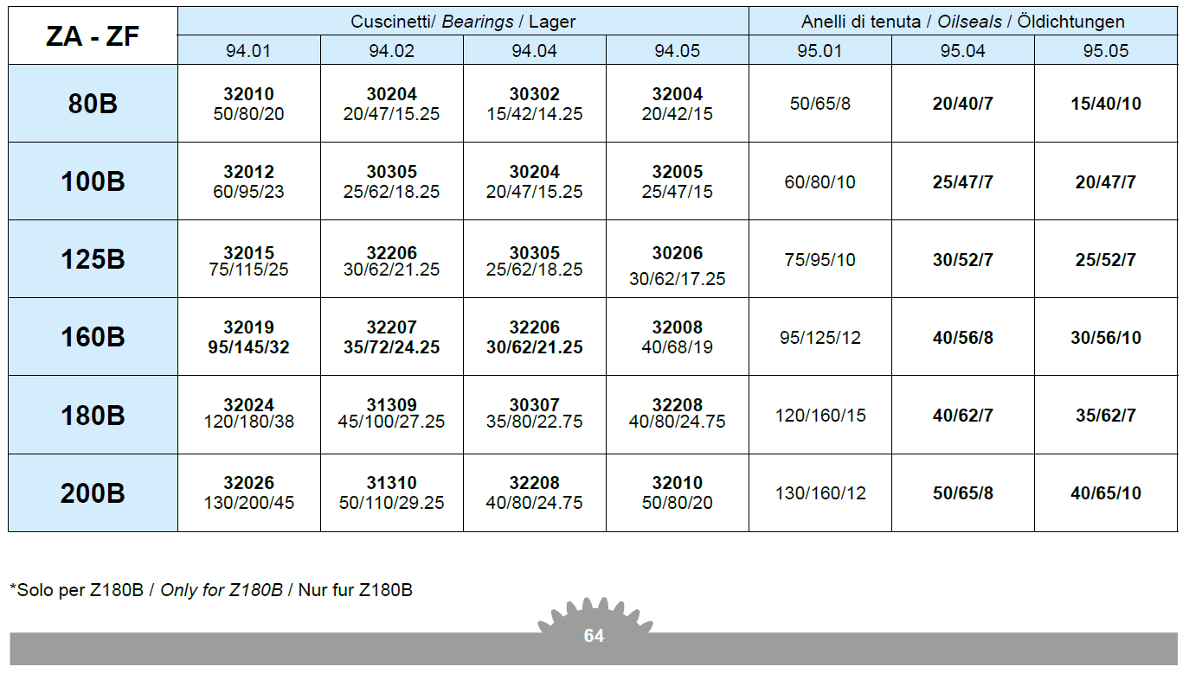
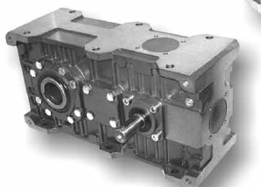
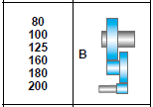
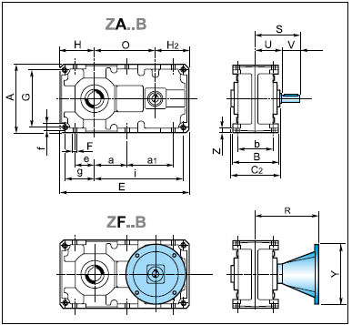
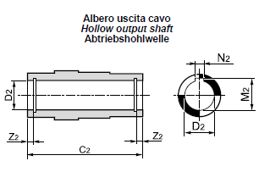
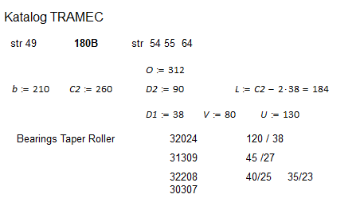
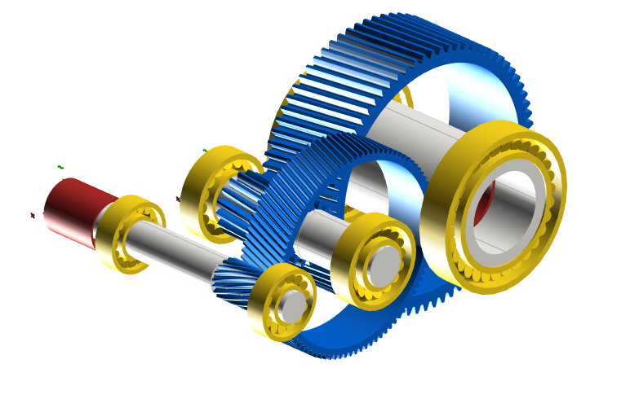
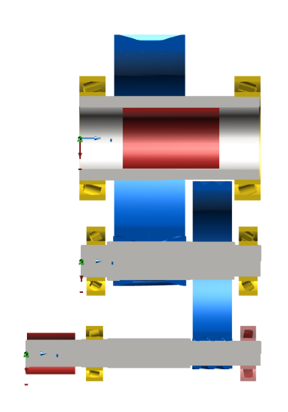
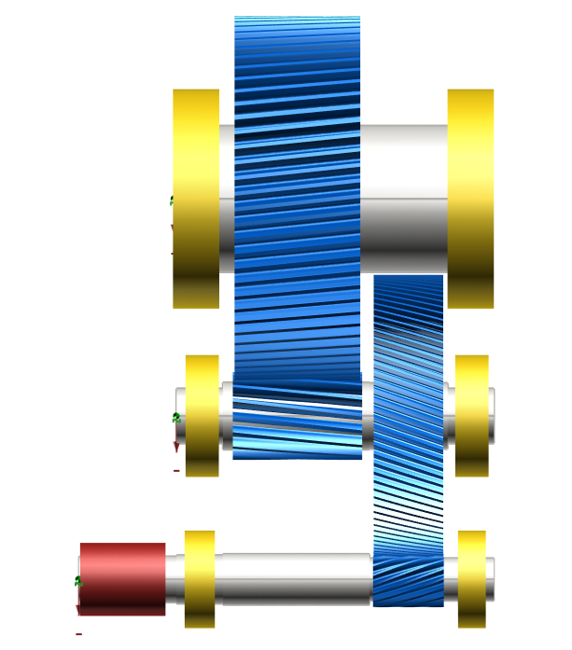
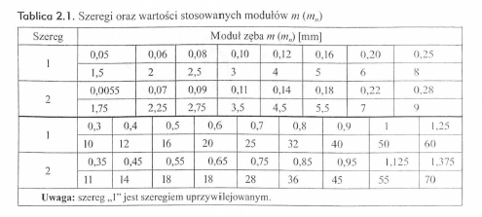
 |  | 3ML-DI | Przekładnie lotnicze
23 kwietnia 2021
Projekt 1 |  | Przekładnia walcowa dwustopniowa
Zaprojektować walcową przekładnię o wysokim stopniu obciążenia i produkcji seryjnej
z zastosowaniem modyfikacji zarysu i linii zęba oraz TCA.
Koła o zębach śrubowych. Zrównoważyć siły osiowe na wale 2.
Dane: | Moc, prędkość obrotowa, przełożenie całkowite, trwałość
Współczynniki bezpieczeństwa: |  |  | SFmin=1.4
 |  |  | SHmin=1.0
Odchyłka dopuszczalna przełożenia całkowitego u |  |  |  |  | "+/- 4%"
Application factor KA=1

Obliczenia: |  | koła zębate (wg ISO 6336) |  |  | wałki , łożyska
Sporządzić raport z obliczeń
Można się wzorować na katalogu: Z_catalogo.pdf (Zwłaszcza Str. 9, 46 47 49 54 55 64)

Lp | P [kW] | n1 [obr/min] | u | Lh [h] | Nazwisko Imię
1 | 15.9 | 1400 | 10 | 10,000 | Boratyn Rafał
2 | 13.7 | 1400 | 12.5 | 9,000 | Didkivskyi Artur
3 | 12.7 | 1400 | 16 | 8,000 | Misiewicz Szymon
4 | 10.8 | 1400 | 20 | 7,000 | Nikolaev Nikita
5 | 31.8 | 1400 | 10 | 6,000 | Paterek Bartosz
6 | 27.3 | 1400 | 12.5 | 5,000 | Patro Rafał
7 | 24.8 | 1400 | 16 | 4,000 | Pietluch Jan
8 | 21.6 | 1400 | 20 | 5,000 | Podkul Paweł
9 | 60.5 | 1400 | 10 | 10,000 | Poradyło Anna
10 | 53.5 | 1400 | 12.5 | 9,000 | Ragan Klaudia
11 | 48.6 | 1400 | 16 | 8,000 | Rejman Konrad
12 | 41.7 | 1400 | 20 | 7,000 | Serafin Jarosław
13 | 97.2 | 1400 | 8 | 8,000 | Turasz Dawid
14 | 84 | 1400 | 10 | 6,000 | Występek Sebastian

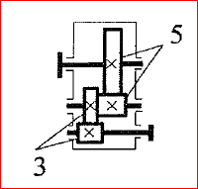

Podział przełożenia
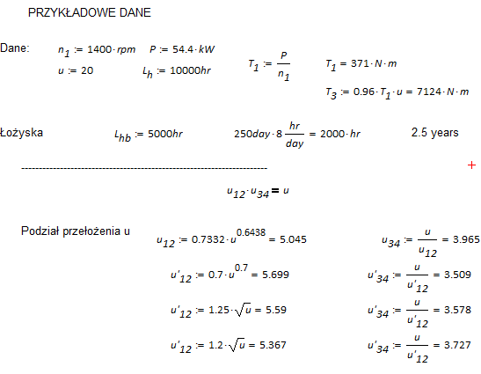

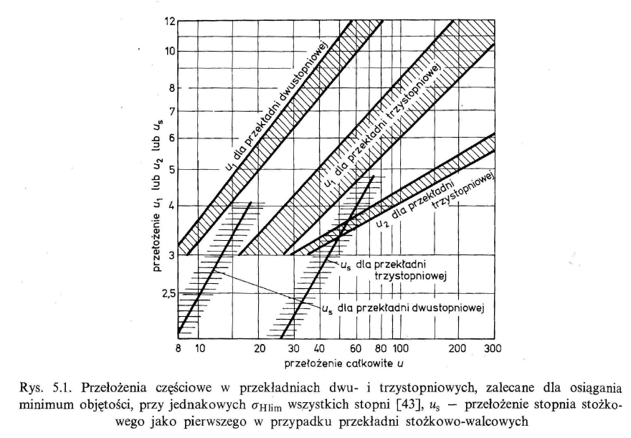

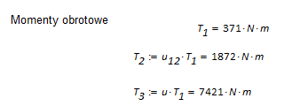

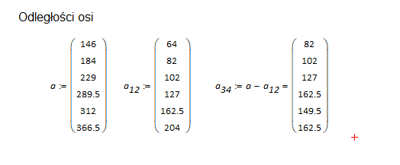

Materials: |  | case hardening steels np.. 16MnCr5, 20MnCr5
Oil: | str. 9

